仕様
Press Cube_仕様書_波

仕様書：仕様

トップページ
 | 仕様
仕様

鉄板起動前
概要

・波に浮いている移動ブロックがある状態で、鉄板をプレスすると、
浮いている移動ブロックがプレスした方向に押し出される。
スイッチブロックも同様の扱いになる。

鉄板起動後

鉄板起動前

・波に浮いている移動ブロックと固定ブロックがある状態で、鉄板をプレスすると、
浮いている移動ブロックはプレスした方向に押し出されるが、
固定ブロックは波に押し出されることはない。

鉄板起動後

鉄板起動前

・波に浮いている移動ブロックと透過ブロックがあり、透過している状態で、鉄板を
プレスすると、透過ブロックは解除され、浮いている移動ブロックと透過ブロックは
プレスした方向に押し出される。

S

鉄板起動後

S

鉄板起動前

・波に浮いている移動ブロックと透過ブロックがあり、透過していない状態で、鉄板を
プレスすると、透過ブロックは起動し、浮いている移動ブロックはプレスした方向に
押し出されて、透過ブロックは透明状態となり、押し出されることはない。

S

鉄板起動後

S

鉄板起動前

・波に浮いている移動ブロックがある状態で、左右同時に鉄板でプレスした場合、
移動ブロックはそれぞれ、プレスした方向に押し出されて、移動ブロック同士が
ぶつかった時に相殺する。
また、時間差で左右交互に鉄板でプレスした場合、先にプレスした方向に流れる
移動ブロックが長い距離を押し出すことができる。

鉄板起動後

鉄板起動前

・波に浮いている移動ブロックがある状態で、片方は鉄板が一枚多く、左右同時に鉄板で
プレスした場合、鉄板の数が多い方に移動ブロックが押し出される。

鉄板起動後

鉄板起動前

・上下から鉄板でプレスした場合、移動ブロックに変化はないが、天井が低くなる。

鉄板起動後

概要
Press Cube_仕様書_波

仕様書：概要

トップページ
 | 概要
仕様

鉄板と波の動き
概要 | 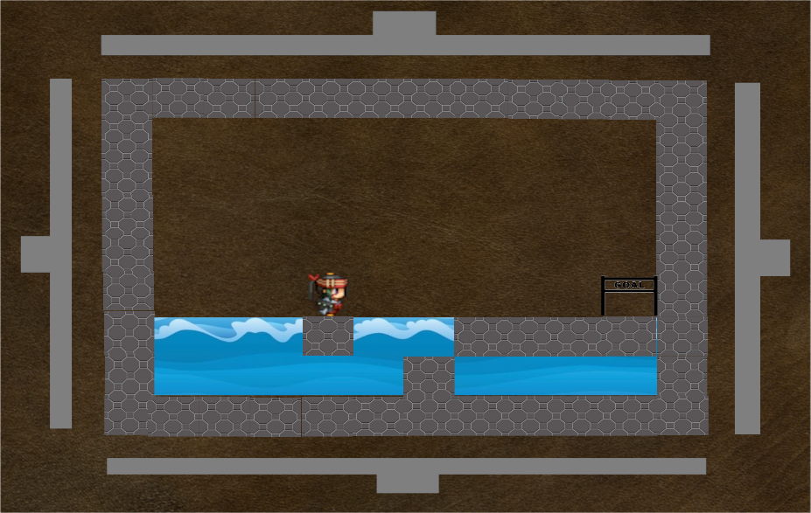

・波が起動するまでは水面として表現する。
・プレイヤーが水面に落ちた場合はゲームオーバーになる。
・Xboxコントローラーの左スティック 又は 右スティックを倒すと鉄板が起動し、波が発生する。
・波はステージの最左部から最右部 又は 最右部から最左部まで押し出される。
・波が最左部 又は 最右部までに到達するまで、1～3秒かかる。（移動ブロックが配置される距離によって決まる）

